General Information
UPDATE | 2018-02-21 17:29:37 | STORY | Fy | Fyt | 梁版 fc' | 柱牆 fc' | SDL | LL | SpanX | SpanY | 操作流程
PROJECT | 欣詮中和福祥 | PR | 4200 | 4200 | 245 | 245 | 0.3 | 0.3 |  |  | 1 | 貼上 RCAD 配筋表格
SUBJECT |  | P3 | 4200 | 4200 | 245 | 245 | 0.3 | 0.3 |  |  | 2 | 輸入左側部分專案資料 ( fc' 依 Etabs 樓層 )
 |  | P2 | 4200 | 4200 | 245 | 245 | 0.3 | 0.3 |  |  | 3 | 按下 Expert Check
 |  | RF | 4200 | 4200 | 350 | 350 | 0.3 | 0.3 |  |  | 4 | 可於 Rule 查閱錯誤資訊
 |  | 14F | 4200 | 4200 | 280 | 280 | 0.3 | 0.3
 |  | 13F | 4200 | 4200 | 280 | 280 | 0.3 | 0.3 |  |  | 注意事項
 |  | 12F | 4200 | 4200 | 280 | 280 | 0.3 | 0.3 |  |  | 1 | 樓層由高到低按照順序排列
 |  | 11F | 4200 | 4200 | 280 | 280 | 0.3 | 0.3 |  |  | 2 | SDL LL，用於載重預警
 |  | 10F | 4200 | 4200 | 280 | 280 | 0.3 | 0.3 |  |  | 3 | 輸入 1F 與 RF，以判斷非耐震層與頂樓區
 |  | 9F | 4200 | 4200 | 280 | 280 | 0.3 | 0.3
 |  | 8F | 4200 | 4200 | 280 | 280 | 0.3 | 0.3 |  |  | 頂樓： | RF
 |  | 7F | 4200 | 4200 | 280 | 280 | 0.3 | 0.3 |  |  | 地面層： | 1F
RC
SCAN
 |  | 6F | 4200 | 4200 | 280 | 280 | 0.3 | 0.3
 |  | 5F | 4200 | 4200 | 350 | 350 | 0.3 | 0.3
 |  | 4F | 4200 | 4200 | 350 | 350 | 0.3 | 0.3
 |  | 3F | 4200 | 4200 | 350 | 350 | 0.3 | 0.3
 |  | 2F | 4200 | 4200 | 350 | 350 | 0.3 | 0.3
 |  | 1MF | 4200 | 4200 | 350 | 350 | 0.3 | 0.3
 |  | 1F | 4200 | 4200 | 350 | 350 | 0.2 | 0.5
 |  | B1 | 4200 | 4200 | 280 | 280 | 0.2 | 0.5
 |  | B2 | 4200 | 4200 | 280 | 280 | 0.2 | 0.5
 |  | FB | 4200 | 4200 | 280 | 280 | 0.15 | 0.5

版本資訊
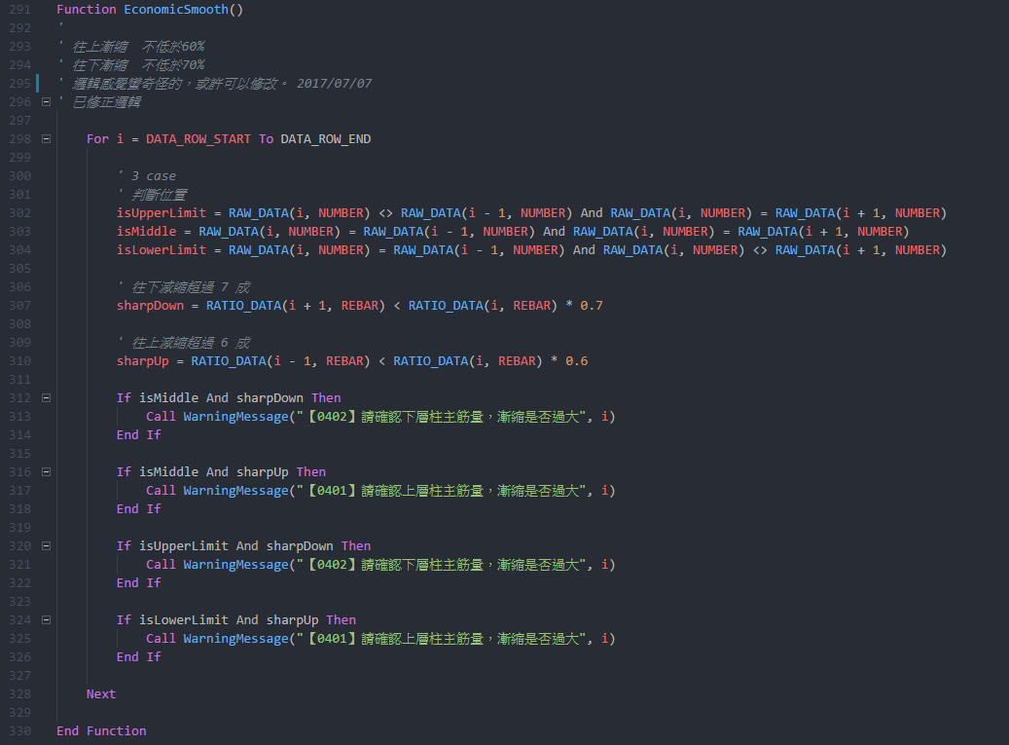
Project | RC Scan
Current version | 2.1
Latest version | 1.4

Update: The update addresses these issues

Welcome to the version 2.1 release of RC Scan. There are a number of significant updates in this version that we hope you will like, some of the key highlights include:

1 | 調整 1F 與頂樓判斷方式
2 | 下一版準備增加的功能：驗證資料的正確性
3 | 下一版準備增加的功能：增加版厚
4 | 下一版準備增加的功能：修正文字

Welcome to the version 1.4 release of RC Scan. There are a number of significant updates in this version that we hope you will like, some of the key highlights include:

1 | 修正耐震部分不必檢討地下層
2 | 優化速度
3 | 調整格式
4 | 調整輸出表格

Welcome to the version 1.23 release of RC Scan. There are a number of significant updates in this version that we hope you will like, some of the key highlights include:

．修正高樓區樓層錯誤問題

version 1.22 release:

．Mac 版本容易出現無法預期的錯誤，不推薦在 Mac 執行

version 1.21 release:

．自動檢查更新版本與 Mac 相容
．優化效能，刪除不需要的名稱與連線

version 1.19 release:

．為避免使用到未修正的錯誤檔案，導致錯誤的結果，從此版本後新增自動檢查版本功能
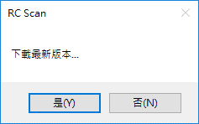

．修正柱繫筋 X Y 向相反
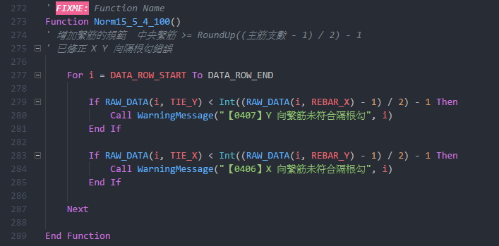

．修正柱橫向鋼筋規範
．X Y 雙向分開檢討

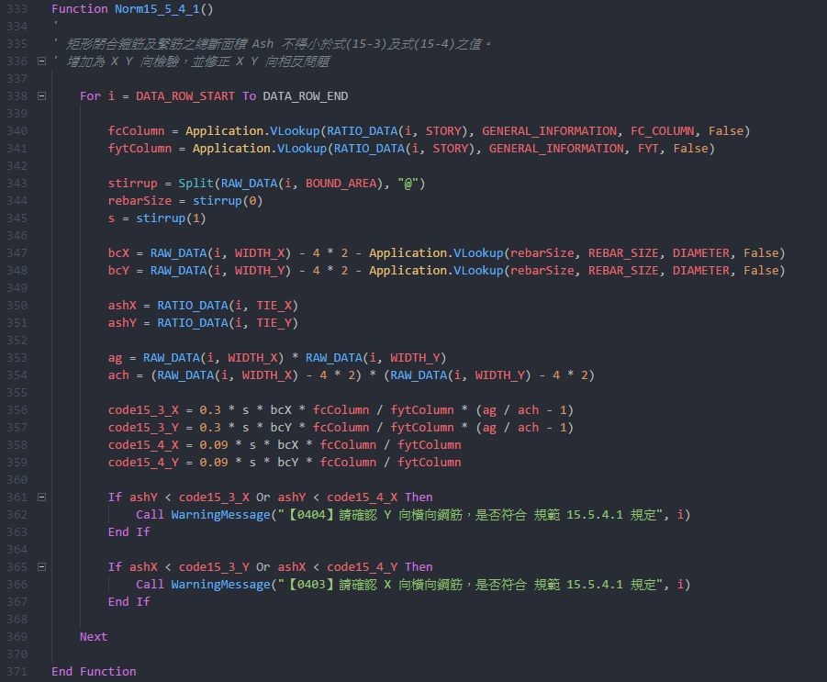

．小於 400 cm 梁不檢討相對鋼筋量

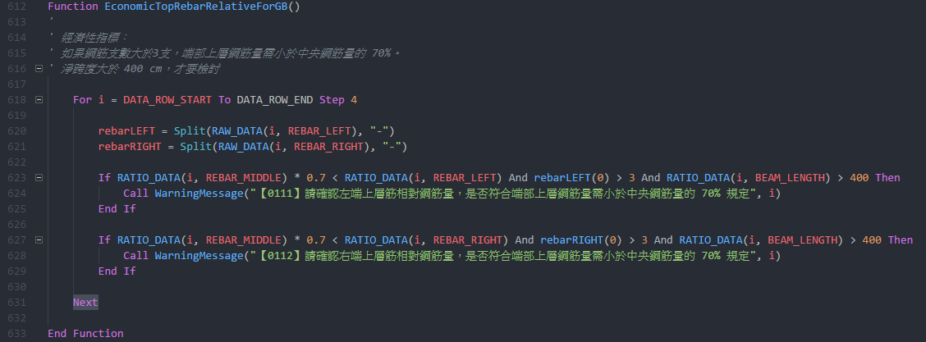

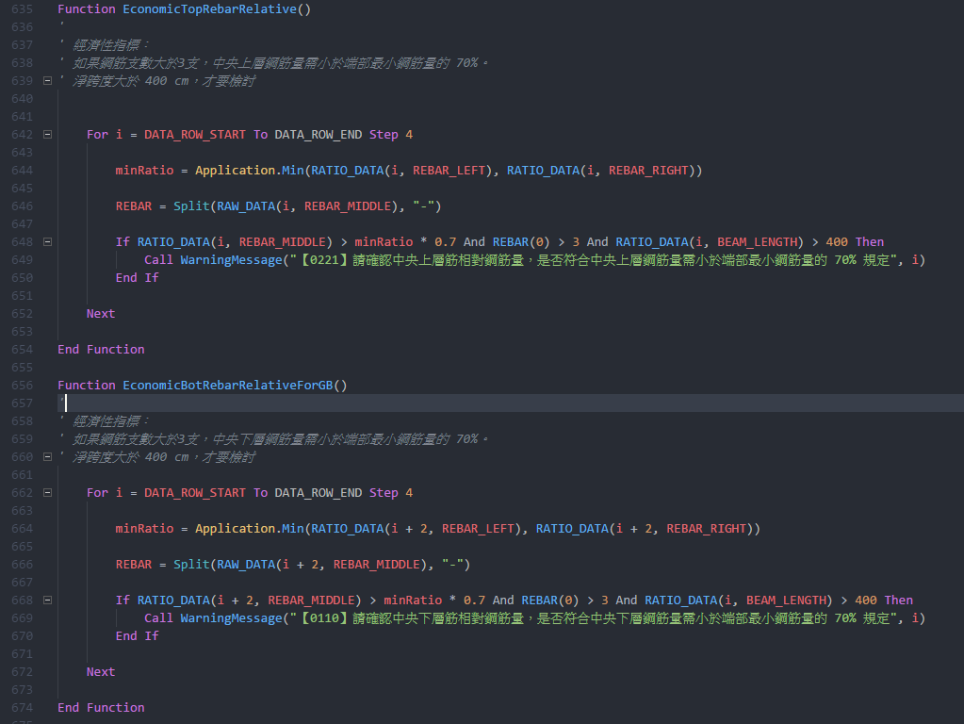

．修正柱上下層減縮限制

